Sheet1
游戏名称 | 简介 | 时间 | 来源
数字炸弹 | 配合数字教学或复习，升级版：n个XX | 今日成团No.2 | 改编
 |  | 揣一朵云团No.2
 |  | 借月观山No.3
故事接龙 | 都知道，不说了 | 今日成团No.4 | 改编
 |  | 今日成团No.5
 |  | 揣一朵云团No.6
 |  | 借月观山No.1
打牌复习 | https://bbs.pku.edu.cn/v2/post-read.php?bid=696&threadid=18440617 | 今日成团No.8(复习) | 原创
 |  | 揣一朵云团No.9（复习）
逛三园 | 都知道，不说了 | 再来一团No.1 | 改编
 |  | 借月观山No.5
手型1-10故事接龙 | 应该都体验过 | 再来一团No.2 | 原创

你画我猜 | 配合自然手语与文法手语区别的讲解 | 揣一朵云团No.3 | 改编

疯狂来往 | 本质上就是手语版的你比划我猜 | 半个团No.5 | 改编

萝卜蹲 | 配合词汇复习 | 揣一朵云团No.4 | 改编

海龟汤 | 【性格】类词汇复习 | 再来一团No.9(复习) | 改编

穿衣服 | 给手小语穿衣服，复习【服装】类词汇——于沣林首创 | 再来一团No.9(复习) | 原创

行动代号 | 玩家被分成两支队伍，每队人数和水平相当。每队选一名组长，他们坐同侧，队员坐各自头目对面。随机抽取25张词语，摆一个5x5的网格。每局游戏都有一张关键牌，蓝色方格是蓝队需要猜出的词语，红色方格是红队的，灰白方格是中立词语，黑色方格是炸弹（一旦被猜，该队伍立刻输）。组长轮流提供一个手语打法和数字为线索，队员必须做出一次猜词行动，如猜对即可再猜一次。猜对的词语将会被该队颜色卡牌覆盖，当有一方将所有需要的行动代号牌都覆盖完毕，那么该队伍胜利。 | 再来一团No.9(复习) | 改编

背后传画 | 其实就是画画版本的传声筒+空间方位表达 | 再来一团No.9(复习) | 改编
 | 1.我的【自行车】上有【鼠标】和【键盘】2.【火车】里装着【碗】和搋团长不小心丢进去的【椅子】3.我在【卫生间】里用【牙刷】和【牙膏】清洗【红绿灯】4.【燃气灶】上放着【锅】，锅里放着我的【行李】 5.【船】上的【书柜】里有【剪子】 6.【轨道】里藏着【耳机】和【又子】 7.【乘客】于荒唐在【地铁】里用【筷子】夹起【吹风机】8.【司机】驾驶【消防车】冲进【厨房】里的【水池】。9.宜秦姐姐骑【摩托车】在【胡同】里追【微波炉】。10.我在【沙发】上，用【高压锅】煮【枕头】。 11.云团长骑【扫帚】，扫帚上挂了个【塑料袋】，【塑料袋】里都是【垃圾】12.芳老师用【洗衣机】洗【电话】和【马桶】 | 雪团No.10（复习）
 | 简化版的传声筒，逐个增加难度
 | 每当立交桥惭愧，总理就在三轮车里下雪，画家和警车在港口打架。如果研究生快乐，机场就有一个教授迟到。只要行李里有公务员，帆船就舍不得进隧道，皇后坐高铁在车站换乘消防车。校长着急地举起高铁，跳上飞机。首长希望导航带他去寻找幸福。状元害羞地躺在轨道上。我杀死了遗憾，出租车送别期待。部长喜欢书记，教练在车底。演员对乘客冷淡，律师很激动。农民一失望，领导就舒服。虽然荒唐，但是救护车到了医院。
抢数字 | 草莓诗和西兰花雨 | 再来一团No.9(复习) | 改编
 |  | 雪团No.1
大坏蛋vs.守护者 | https://docs.qq.com/doc/DZFF3U3lCQmhUd3Jh | 雪团No.3 | 原创
 | 给刷词套上了机制的外壳
炸飞机 | 应该都玩过，不说了 | 雪团No.4&5 | 改编
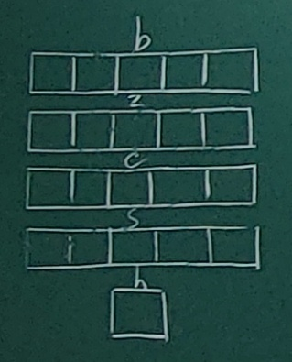
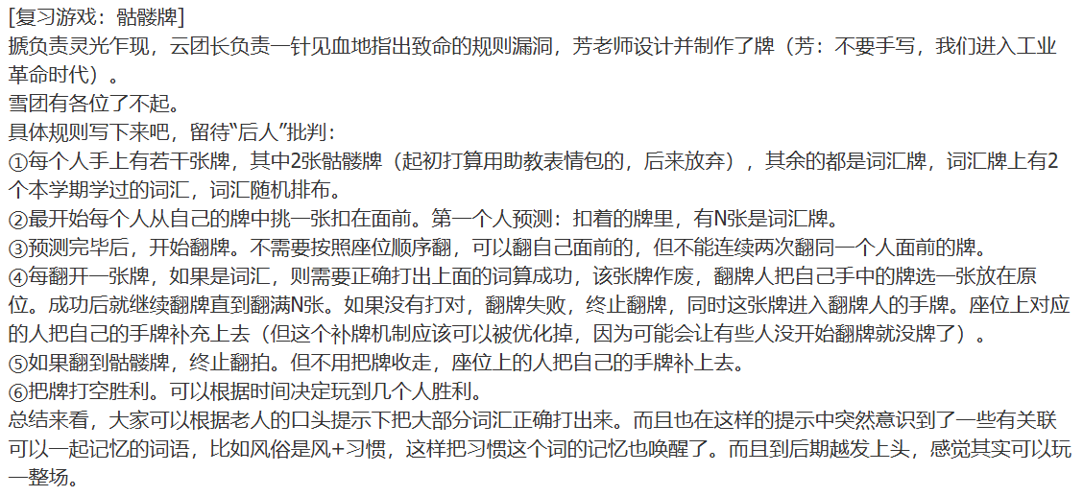
手语版抓鸭子 | 鸭子变成【XX】类词汇，数字变成具体的词汇 | 雪团No.6 | 改编

天才笨笨碰 | 右图，芳老师首次改编 | 雪团No.6&7 | 改编

骷髅牌 | 右图 | 雪团No.8 | 原创

万里挑一 | 右图，芳老师发明的 | 雪团No.9 | 原创

蜂巢格子棋 | 云杉发明的，具体规则我忘了，但是很上头 | 雪团No.10(复习) | 原创

黑暗料理 | 用相关词汇组合成菜名 | 雪团No.10(复习) | 改编

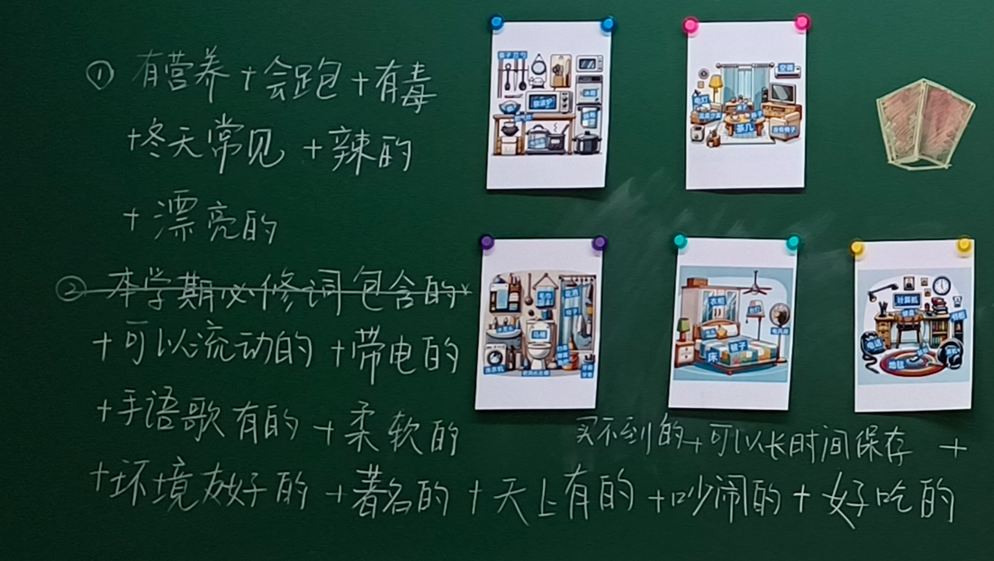
乱室寻衣 | 游戏规则由搋团长灵光乍现演化而来：孩子打出房间和家具的手语，可以解锁对相应空间的探索，助教打出每个房间和家具上摆放的衣物手语，孩子们正确识别出对应词汇，即可获得。最终找到能穿去运动的衣服。（什么自研跑团） | 雪团No.10(复习) | 原创
 | kitty童工融会贯通，充分发扬了搋团的精神状态，并且为了确保游戏能够顺利进行，把内裤藏进保险箱，把保险箱钥匙扣在客厅的碗里。翘也配合默契，以抽象与形象兼顾的方式迅速在黑板上记录信息。此游戏和云团长的蜂巢盘游戏都可以推广到后世。
几个菜啊花这老些 | 已知对方队伍点了几道菜，已知对方共花了多少钱。对照菜单上的菜品价格，猜出对方最终的点菜情况。（易无忌发明） | 雪团No.10(复习) | 原创

我看你有病 | 欣蔚cp首创 | 雪团No.10(复习) | 改编

大富翁 | 杨树林首创，具体规则见资料库 https://ji3o3dr9ym.feishu.cn/docx/DU68dE2J0o8YGwxp7Yec8y54npc | 雪团No.10(复习) | 改编

火星人迟到 | 脆脆鲨改编自即兴喜剧 | 借月观山No.6 | 改编

